Uputstvo
UPUTSTVO

1 | Prvi list u excel dokumentu

 | 1 | Ulogovati se u SPRI
 | 2 | Ulogovati se u sekciju Poslovno izveštavanje
 | 3 | Otvoriti karticu konta kao na slici ispod
 | 4 | Odabrati šifru trezora, Nadr.JBKJS, u Nivo 1 odabrati klase troškova 4, 5, 6 -> I na kraju odabrati odgovarajuci datum knjizenja I godinu
 | 5 | Kliknuti na primeni
 | 6 | Preuzeti izvestaj u Excel formatu
 | 7 | U tom preuzetom excel dokumentu, privi sheet ostavimo takav kakav jeste - nista ne menjamo. Otvaramo drugi sheet i pratimo korake ispod za drugi list u excel dokumentu

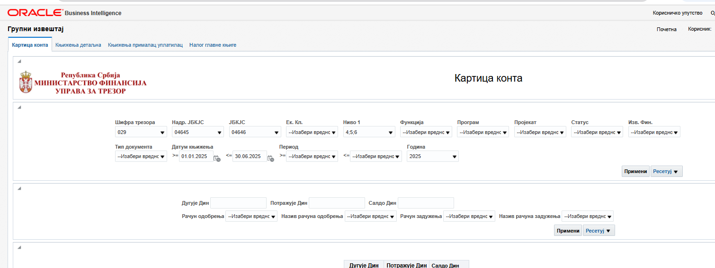

2 | Drugli list u excel dokumentu

 | 1 | Naziv prve kolone mora da bude konto, a druge plan
 | 2 | Uneti odgovarajuce vrednosti za konto I plan - doyvoljeno je da se na više mesta ima jedan isti konto. Na primer 4239 ili bilo koji drugi konto je moguce imati na onoliko mesta koliko je to I potrebno

3 | Treci list u excel dokumentu
 | 1 | naziv prve I jedine kolone mora da bude ibk
 | 2 | nabrojati JBKJS za sve indirektne korisnike

4 | Četvrti list u excel dokumentu
 | 1 | Naziv prve kolone mora da bude izvor, a druge ispfi_kolona
 | 2 | Vrednosti za prvu kolonu (izvor su iz Pravilnika I ne treba ih menjati)
 | 3 | U drugoj koloni excel dokumenta treba uneti odgovarjuci kolonu iz SIPF izvestaja za dati izvor. Na primer izvor 01 propada koloni 8 u ISPF izvestaju I ta kolona se odnosi na Opstinu/grad. Drugi primer, izvor 07 pripada koloni 6 ISPFI izvestaja I ta kolona se odnosi na Republiku. Pogledati sliku ispod

Sada imamo sva 4 excel sheeta koja su nam potrebna da bi smo dobili izveštaj o izvršenju budžeta.

Kada u plikaciji odaberemo opciju ISPFI izvestaj, onda moramo uneti naziv ISPFI izvestaja I Period

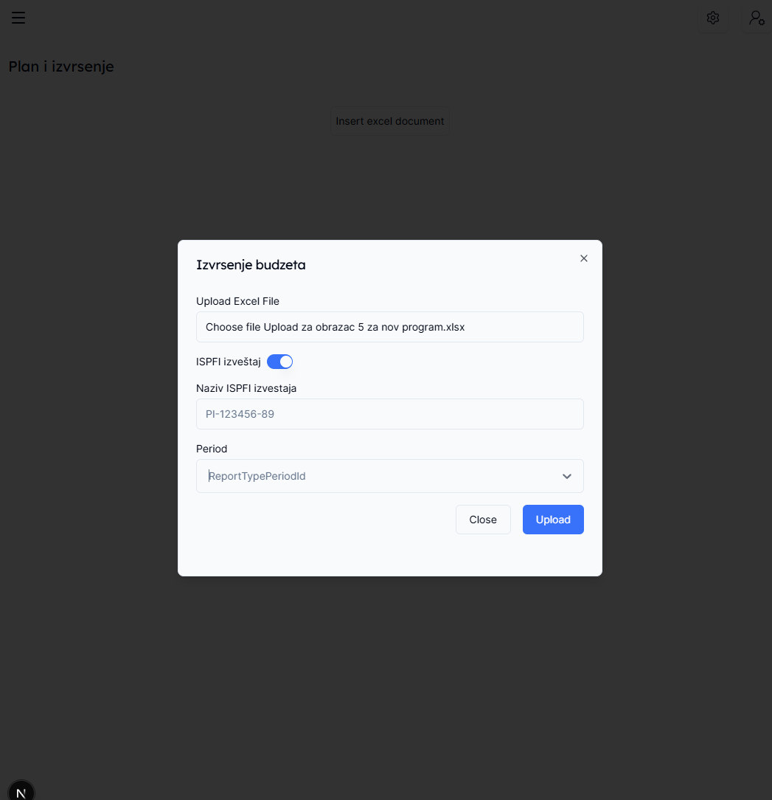

Nazv ISPFI izveštaja takođe dobijamo iz ISPFI sistema (Na slici ispod to je je u koloni Naziv)
Period izvestaja dobijamo iz SIPFI sistema u koloni Ид периода (na slici ispod je to na primer 137)

